Tablero


INCORPORAR UN CÓDIGO QR QUE REMITA AL SITIO DE INFORMACIÓN PÚBLICA DE LA INSTITUCIÓN
TABLERO DE RENDICIÓN DE CUENTAS
ACTUALIZADO AL ____31___ DE __OCTUBRE _______ DEL 2023
DEFENSORIA DE LA MUJER INDIGENA
 |  |  |  |  |  |  |  |  |  | Información Pública

AUTORIDADES |  |  | GESTIÓN DE PRESUPUESTO |  | EJECUCIÓN PRESUPUESTARIA POR GRUPOS DE GASTO |  | EJECUCIÓN PRESUPUESTARIA POR CLASIFICACIÓN GEOGRÁFICA |  | SERVICIOS PERSONALES, TÉCNICOS Y PROFESIONALES
DEFENSORA DE LA MUJER INDIGENA | LCDA. LILIAN KARINA XINICO XIQUITÁ |  | Presupuesto vigente 2023 | Q19,000,000.00 | Grupo ("0"): Servicios personales | Q9,516,995.36 | Región (I): METROPOLITANA | Q7,642,884.21 | Presupuesto para pago de salarios y honorarios | Q13,348,578.00
DIRECTOR FINANCIERO | LIC. FRANK RUÍZ |  |  |  | Grupo ("100"): Servicios no Poersonales | Q2,753,404.20 | Región (II): NORTE | Q1,116,724.58 | Presupuesto ejecutado en pago de salarios y honorarios | Q10,248,733.60
ENCARGADA DE UNIDAD DE PLANIFICACION | LCDA. MONICA BATZIN |  | Presupuesto ejecutado | Q14,036,250.77 | Grupo ("200"): Materiales y suministros | Q494,457.02 | Región (III): NORORIENTE | Q383,749.60 | Porcentaje de ejecución en el pago de salarios y honorarios | 76.78%
ENCARGADA DE LA UNIDAD DE RECURSOS HUMANOS | LCDA. ZAIDA LUCRECIA NOJ |  | Porcentaje de ejecución | 73.88% | Grupo ("300"): Propiedad Planta , Equipo e Intangible | Q51,917.73 | Región (IV): SURORIENTE | Q454,769.06
 |  |  |  |  | Grupo ("400"): Transferencias correintes (indeminizaciones y vacaciones por retiro y/o remosiones del personal) | Q316,840.31 | Región (V): CENTRAL | Q369,993.99
 |  |  |  |  | Grupo ("900"): Asignaciones Globales (Pagos Sentencias Judicales) | Q902,636.15 | Región (VI): SUROCCIDENTE | Q2,545,915.30
 |  |  |  |  |  |  | Región (VII): NOROCCIDENTE | Q1,130,794.33
 |  |  |  |  |  |  | Región (VIII): PETEN | Q391,419.70
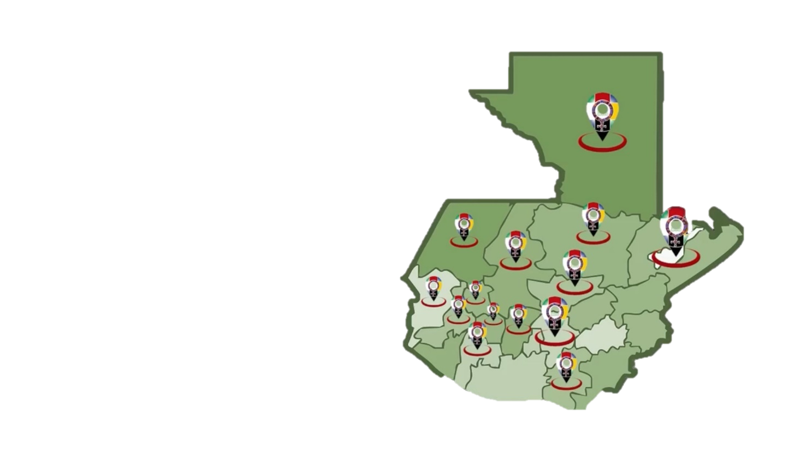
 |  |  |  |  |  |  | Multiregional: ____________________ | Q14,036,250.77

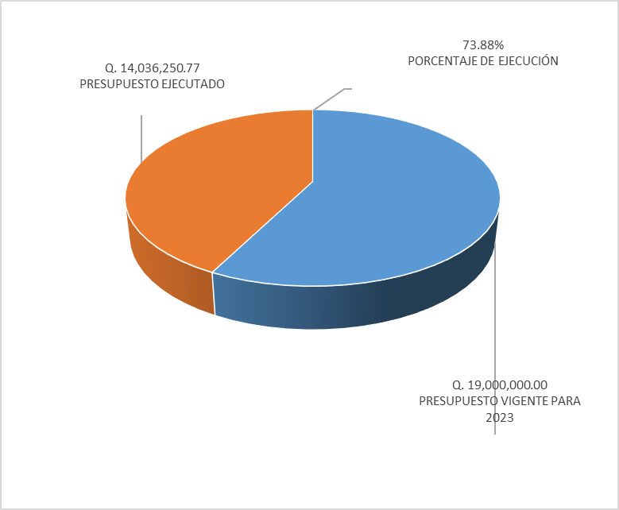
 |  |  |  |  | EJECUCIÓN POR FINALIDADES
 |  |  |  |  | Finalidad A | Q14,036,250.77
 |  |  |  |  |  |  |  |  | Personal permanente 011 | 85 personas
 |  |  |  |  | Finalidad B |  |  |  | Personal temporal 021 Personal temporal 022 Jornales 031 | 000 personas 000 personas 000 personas
 |  |  |  |  | Finalidad C |  |  |  | Servicios técnicos o profesionales 029 | 33 personas
 |  |  |  |  |  |  |  |  | Servicios técnicos o profesionales subgrupo 18 | 15 personas

 |  | Descripción del programa |  | Presupuesto vigente | Presupuesto ejecutado | Procentaje de ejecución | PRINCIPALES AVANCES O LOGROS AL __________ DE _____OCTUBRE______ DE 2023
PROGRAMAS PRESUPUESTA-RIOS | PROGRAMA 1 | DEFENSORIA DE LA MUJER INDIGENA |  | Q19,000,000.00 | Q14,036,250.77 | 73.88% | 1 3995 Mujeres Indigenas violentadas en sus derechos son beneficiadas con servicio de atencion Juridica.
 | PROGRAMA 2 |  |  |  |  |  | 2 3493 Mujeres Indigenas violentadas en sus derechos son beneficiadas con servicio de atencion Social.
 | PROGRAMA 3 |  |  |  |  |  | 3 1741 Mujeres Indigenas violentadas en sus derechos son beneficiadas con servicio de atencion Psicologica.
 | PROGRAMA 4 |  |  |  |  |  | 4 2261 personas son informadas y capacitadas en Derechos Humanos para la prevención de la Violenica contra la mujer
 | PROGRAMA 5

Hoja2
PRESUPUESTO VIGENTE PARA 2023 | 19,000,000.00

PRESUPUESTO VIGENTE PARA 2023 | 19,000,000.00
PRESUPUESTO EJECUTADO | 14,036,250.77
PORCENTAJE DE EJECUCIÓN | 0.74
PRESUPUESTO EJECUTADO | 14,036,250.77

PORCENTAJE DE EJECUCIÓN | 73.88%

